SourceTree
 | SourceTree
 | (GIT客户端)
1.在github上注册一个账号，然后登陆
2.在github上点击create new, new repository, 随便输入一个项目名称即可，注意选上init this repository with readme(不选择也可以，事后再自己编辑)
setting->删除
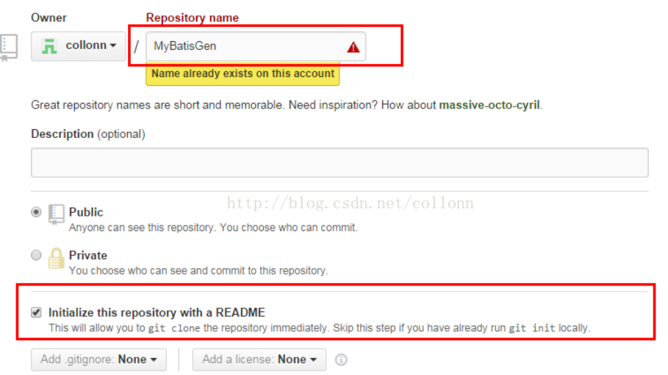

3在本地随便一个目录下，输入以下命令，git clone https://github.com/collonn/MyBatisGen.git

4.打开sourcetree

5.点击file-open，选择我们刚才clone出来的项目的根目录后，打开后，如下图
可以看到，branches只有一个master， 点击右边的Uncommited changes，会显示你所有有改动但未提交的文件。
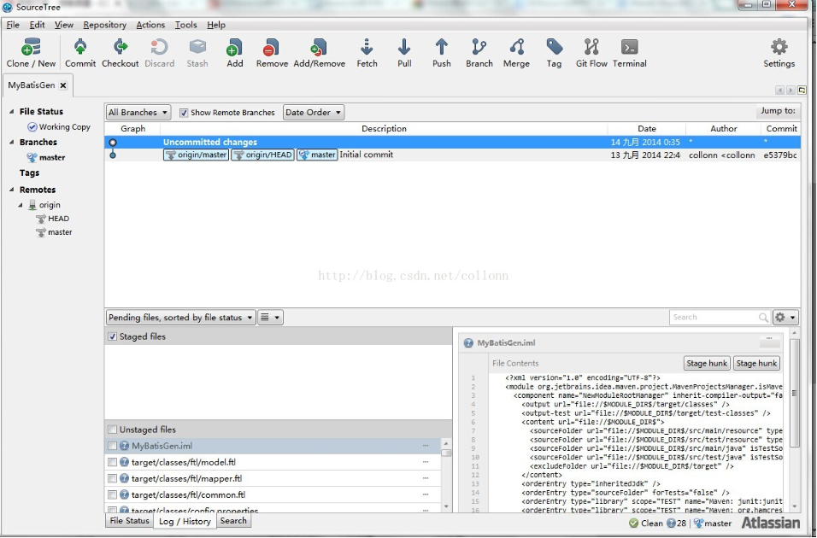

6.看Unstaged files这一块内容，我们按住shift，选择所有你要提交的文件，然后再点鼠标右键，选择add(意思就是add到本地的索引库)
操作完成后，Staged files这块内容就会出现我们刚才选择的所有文件
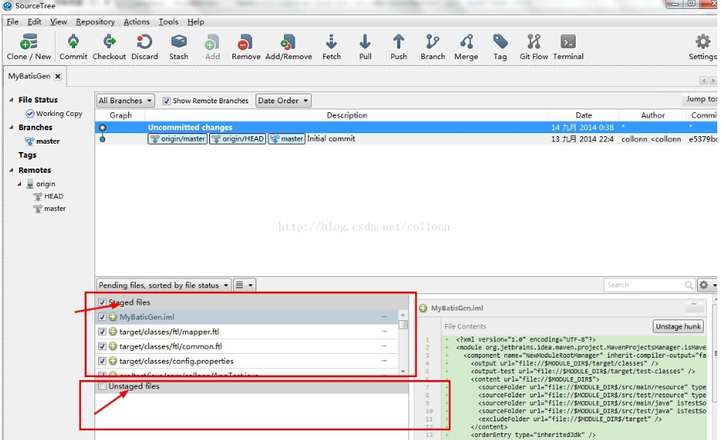

7.提交到本地repo前，先在sourcetree中设置一下通用information，当commit到本地时，这个infomation会当做通用的提交信息，
点击tool->options，在full name和email address中输入github账号信息

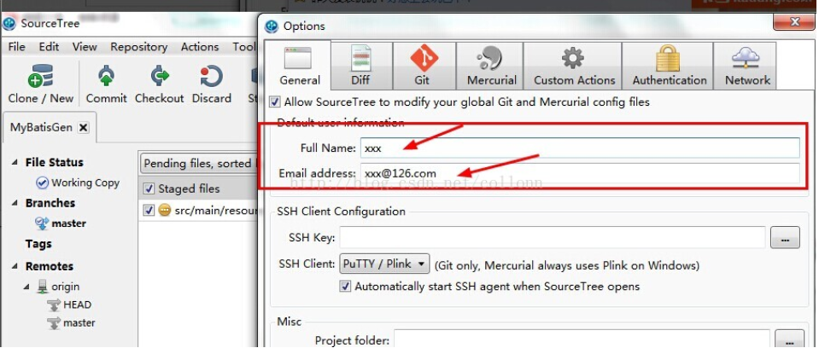

8.返回到我们刚才那一点，在Staged files中选择要提交到本地仓库的文件后，点击sourcetree左上角的commit之后，会让我们输入comments about this commit，
输入后，点提交，可能会提示你再输入github的用户名和密码
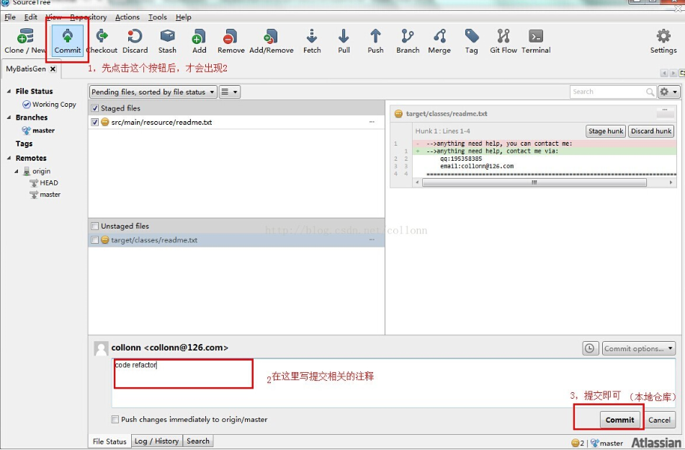

9.提交到远程仓库了，点击工具栏的push按钮，就可以提交到远程仓库(push到远程前，最好先从远程pull一把)。
点击pull，即可从远程仓库下载最新的别人提交的修改了

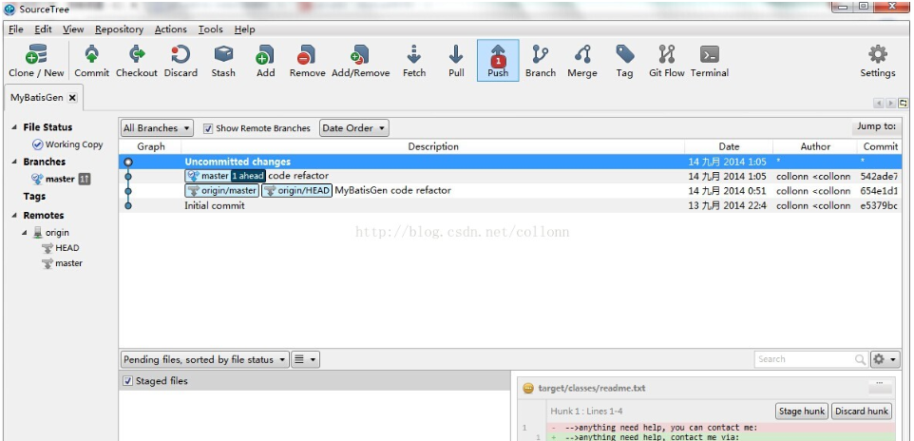

10点击push后，选择提交到远程仓库的哪个分支，提交到远程仓库后，github上就可以看到提交的内容
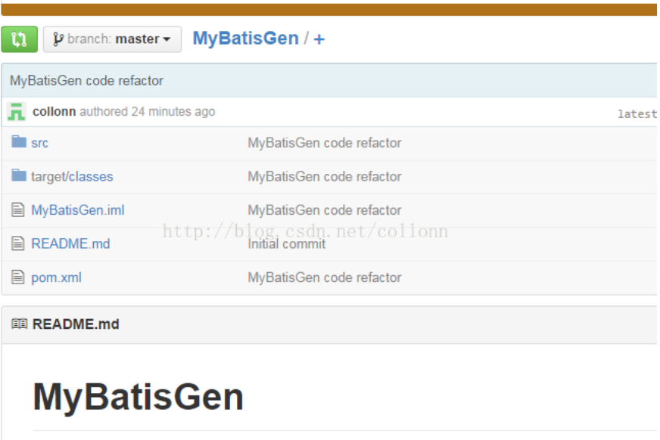

11.在分支1上的修改可以通过cherry pick，直接将修改的代码commit到分支2上。也可以在分支2上去过merge操作来获取其它分支的commit，
但是要通过intellij idea去进行merge，intellij ide操作

12.sourcetree左边栏的Branches，可以随便删除，再重新从Remotes中选择你要check out的分支，clone到本地仓库。
对于当前的所有本地改动，都可以用Stash功能将改动暂时保存，在任何时候都可以进行apply stash to current work branch。

Sheet2
jenkins中配置定时检测git远程仓库是否有代码checkin，若有触发进行构建并执行RF 命令，最终在jenkins中生成report，且email通知你构建结果， 从而实现了持续集成。

 | 准备环境 1.Robot framework 2.Git 3.Jenkins

 | 安装plugin ，进入mangae Jenkins→ manage Plugins, 切换到Available tab， 选择如下plugin 安装 Gitplugin, GitHubPlugin ,GitClientPlugin,RobotFrameworkplugin 如果你的git仓库是private的还需要安装SSHSlavesplugin , SSHCredentialsPlugin ，否则git不成功

 | Jenkins → configuration下告诉jenkins你的JDK、GIT安装路径

 | 并配置GitHubWebHook连通你的git帐号
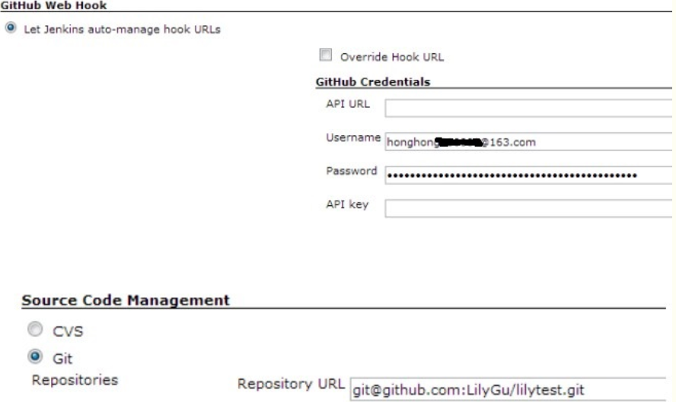

 | 至此配置完毕， 现在开始建个自由风格的job， 各项的配置如下 。当进行构建时， jenkins会去该url 获取你的代码到当前workspace
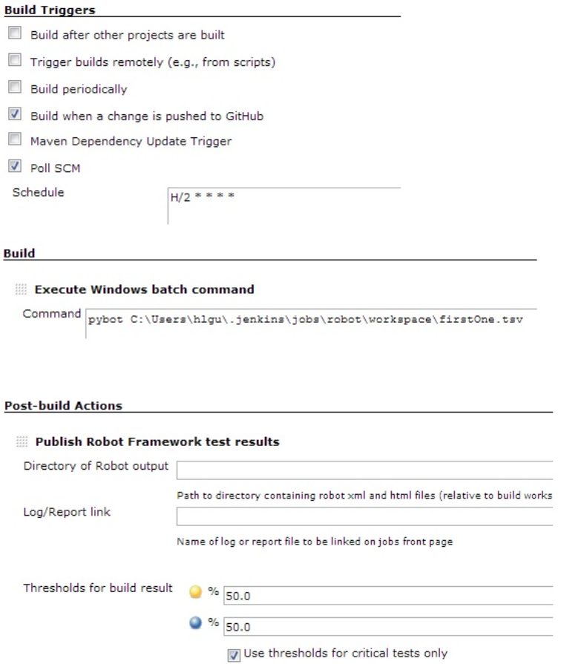

 | 验证jenkins如何自动构建： 修改下本地git仓库的代码，commit 并push 到远程仓库， 等2分钟的样子，jenkins便会自动构建。
 | （由于上面设置了每2分钟检查git源码仓库，如有checkin就触发构建）
 | 在构建的控制台输出可查看构建的细节，如果顺利的话，如下
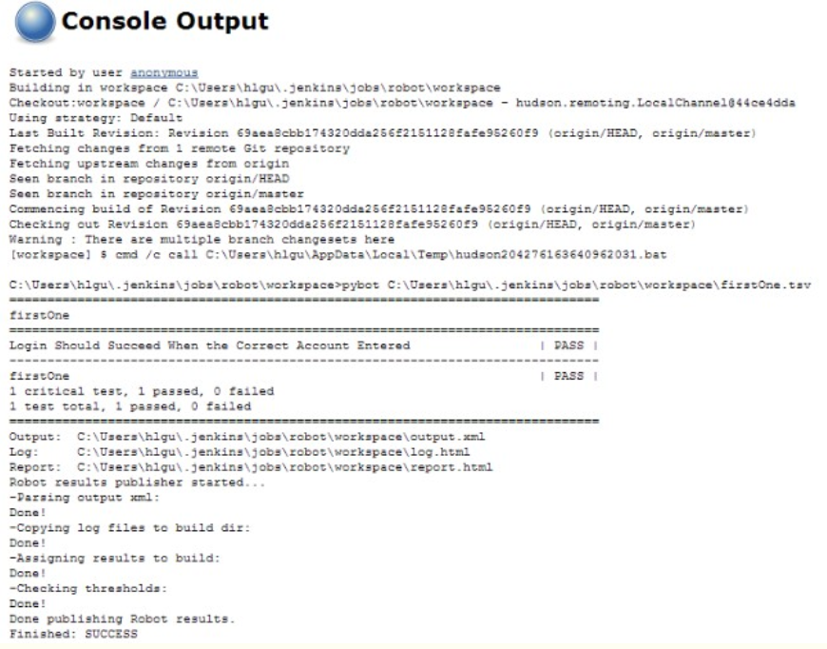

 | 图表

